关系图
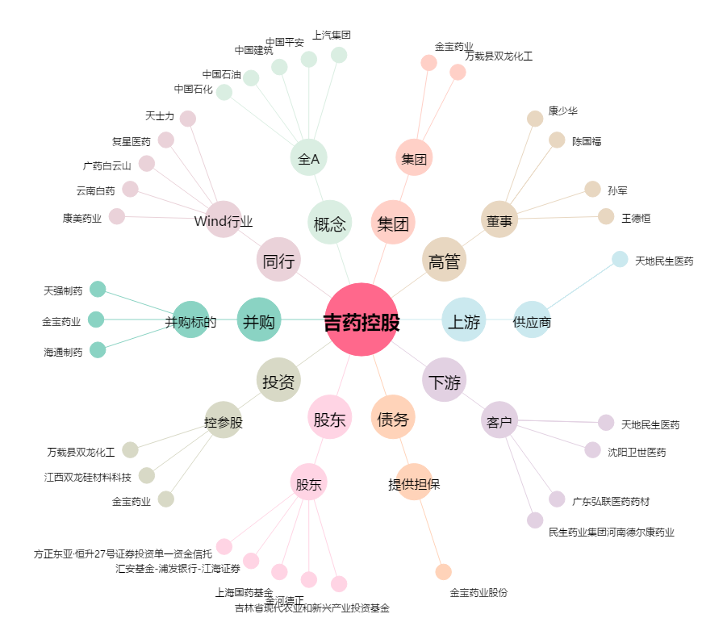
吉药控股[300108.SZ] - 关系概览图

